Guía de producto
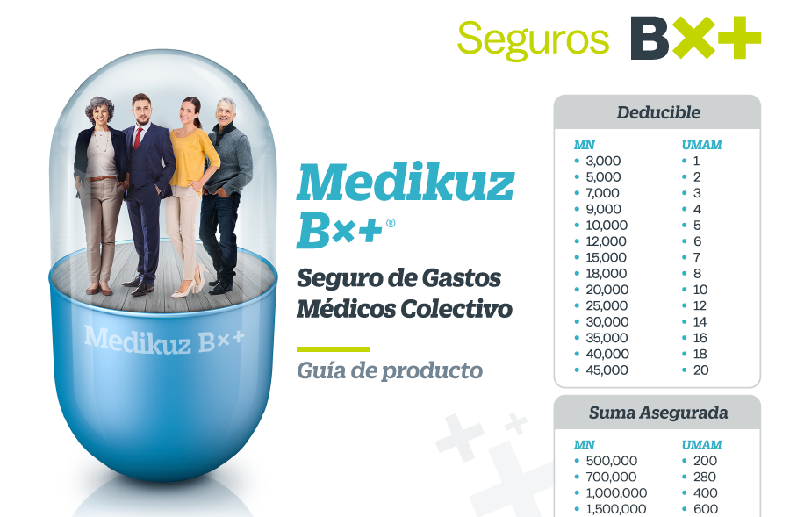

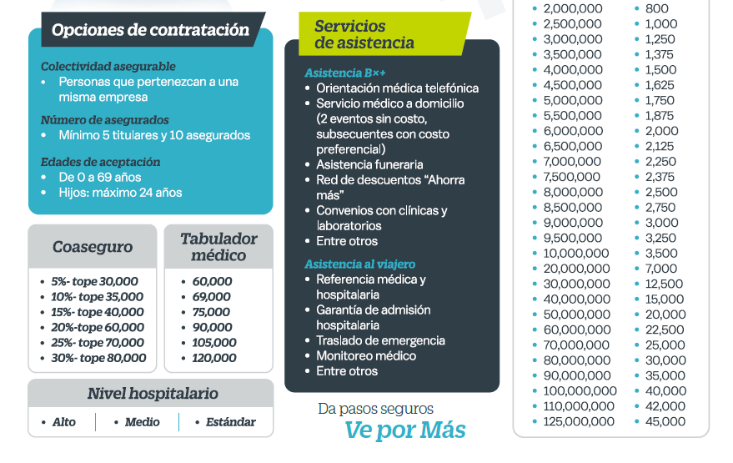

Solicitud de Cotización Medikuz
Datos generales
Fecha de solicitud
Nombre del contratante
Giro
Estado
Nombre del Agente y clave
Nombre del Promotor y clave
Vigencia
Comisión Agente
Tipo de solicitud

Colectividad asegurable-auténtica
Mínimo 5 titulares, 10 asegurados en total
Numero de asegurados titulares |  |  |  | No se cumple con el mínimo de titulares
Numero de asegurados dependientes
*Asegurados totales |  | 0 |  | No se cumple con el mínimo de asegurados
Características del grupo asegurado (marcar con una X )
 | Personal activo en la nómina | Personal activo sindicalizado

 | Miembros asociados | Personal activo temporal
 | Personal jubilado o en retiro | Personal activo de confianza
 | Personal activo por honorarios | Otro especificar:______________________
*Capturar listado de asegurados en formato Excel especificando edad, fecha de nacimiento, sexo H o M y elegibilidad (empleado, honorarios, socios, etc.)
Porcentaje de primas acreditada como prestación (100% o menos) |  | ________________%
¿La colectividad es de gobierno? (Sí/No)
Descripción especifica de la actividad principal
Dentro de la colectividad ¿Hay titulares que realicen alguna actividad diferente a la principal? Sí/No ¿Cuál(es)? Especificar en el listado
Periodo de la siniestralidad (anexar archivo en Excel) |  | De _____________________________ al ____________________________
Número de subgrupos
Forma de pago
Moneda: MN o UMAM
Al momento de capturar suma asegurada y deducible toma en cuenta la hoja "Guía de producto", en caso de no encontrarlo colocarlo en el apartado "Comentarios importantes adicionales"
Condiciones |  | Subgrupo 1 | Subgrupo 2 | Subgrupo 3 | Subgrupo 4 | Subgrupo 5
Suma asegurada |  | $- | $- | $- | $- | $-
Deducible |  | $- | $- | $- | $- | $-
Coaseguro
Nivel hospitalario (Alto, Medio, Estándar)
Tabulador de honorarios médicos
Ubicado en zona fronteriza? (Sí/No)

Coberturas adicionales |  | Amparada / No / Suma Asegurada | Amparada / No / Suma Asegurada | Amparada / No / Suma Asegurada | Amparada / No / Suma Asegurada | Amparada / No / Suma Asegurada
Maternidad
Condonación de Deducible y Coaseguro por Accidente
Emergencia Médica en el Extranjero
Enfermedades Graves en el Extranjero
Cobertura en el Extranjero
Indemnización de Enfermedades Graves
Beneficio Hospitalario VIP
Privilegio de Conversión (Mínimo 30 asegurados)
Cirugía para Corregir Refracción Ocular (Mínimo 50 asegurados)
Multiregión
Plan Dental |  | Elegir el paquete de acuerdo al tipo de colectividad
Nueva-Experiencia Global
Experiencia Propia

Franja Fronteriza
Pago de Complementos

Comentarios importantes adicionales:

